登录界面
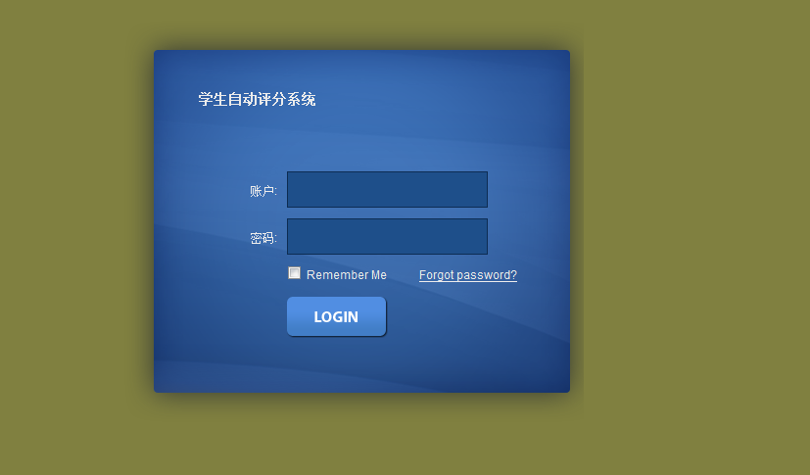

基础数据库录入
基础数据录入
班级 | 科目

信息录入
查询
添加
编辑
删除

分页

基础数据录入
学生 | 教师

学生 | 教师 信息录入
查询
添加
详细
编辑
删除
导入

分页

学生信息 添加 | 详细查看界面

姓名：
性别：
照片：

学号：

班别：

电话：

住址：

科目 | 班级 添加

名称：

班主任：

班级特有
备注：

成绩类别
学生成绩录入

姓名：
查询
导入
导出
需要把评语一起导出

grid是可直接编辑并且保存
表头：姓名、班级、动态科目

分页按钮

科目类别显示界面

添加
编辑
删除

表头：类别名称、最低分数、最高分数

分页按钮

类别添加

科目类别添加界面
类别名称：

最低分数：

最高分数：

确定
取消

评语打印
富文本编辑框

照片
姓名

学号

班级

总分
成绩评级

评语

